プロジェクトファイル作成手順
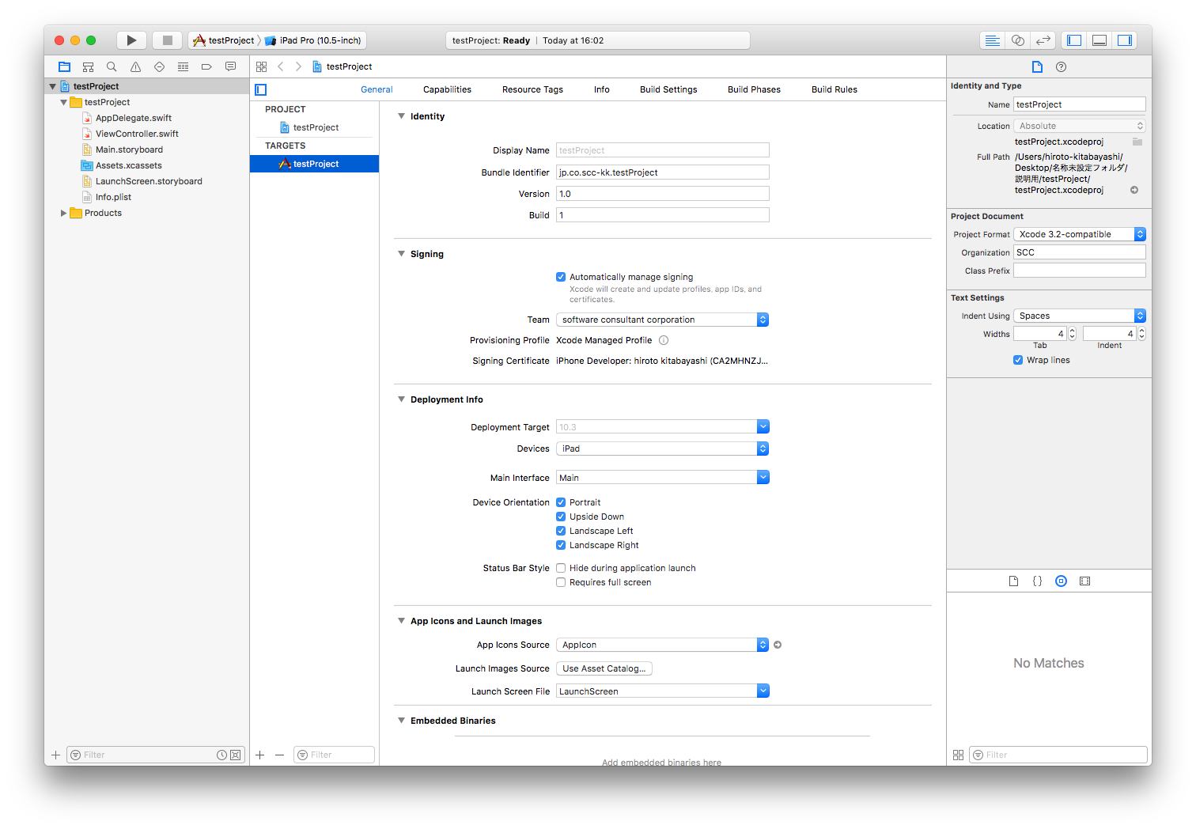
①Create a new Xcode projectをクリック

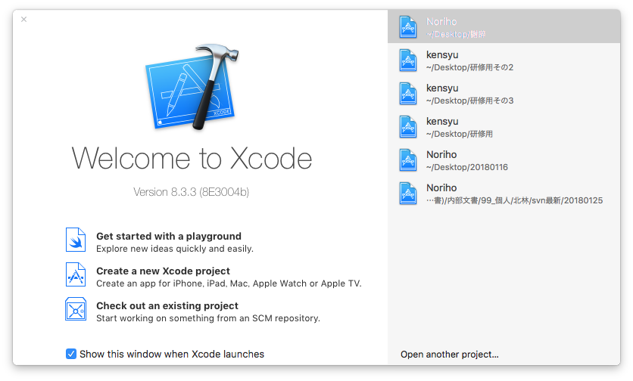

②Single View Applicationをクリック

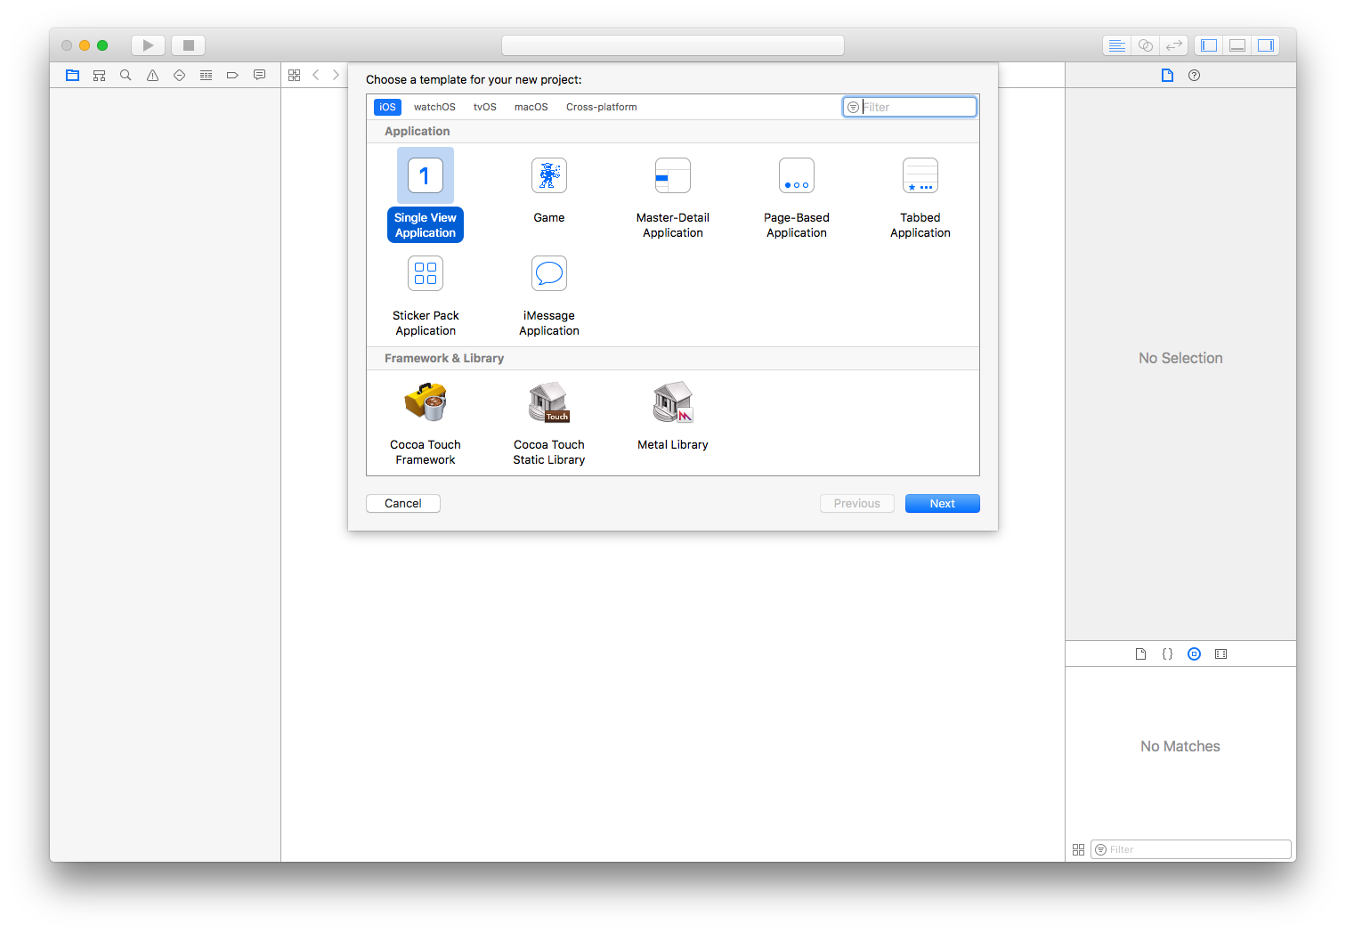

③以下のように設定する。
Product Name:プロジェクトの名前（任意）
Team: software consultant corporation
Organization Name: SCC
Organization Identifier: jp.co.scc-kk
Bundle Identifier: 特に設定しない
Language: Swift
Devices: iPad
一番下のチェックは全て外す（sqliteを使う場合、Use Core Dataにチェックすること）
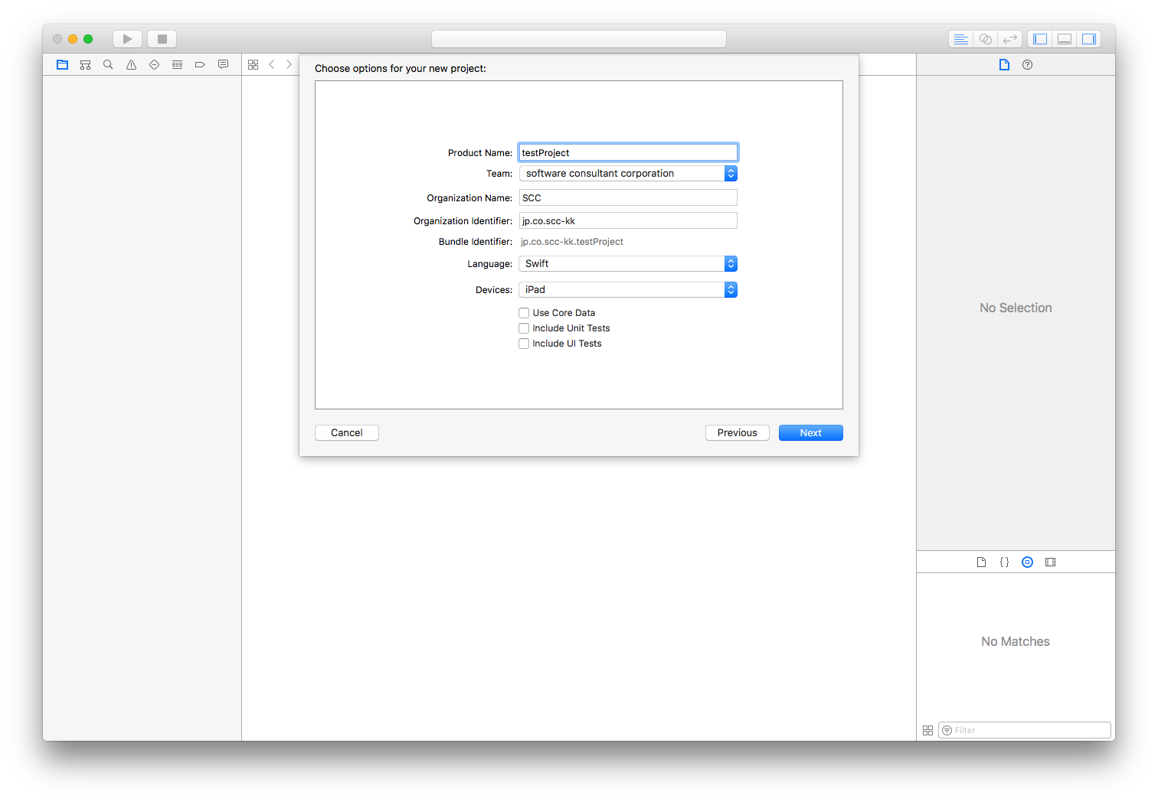

④適当なフォルダに作成する。
Source Controllのチェックは外す（外さないと出荷時に不要ファイルが出来たり、依存関係が面倒になる）
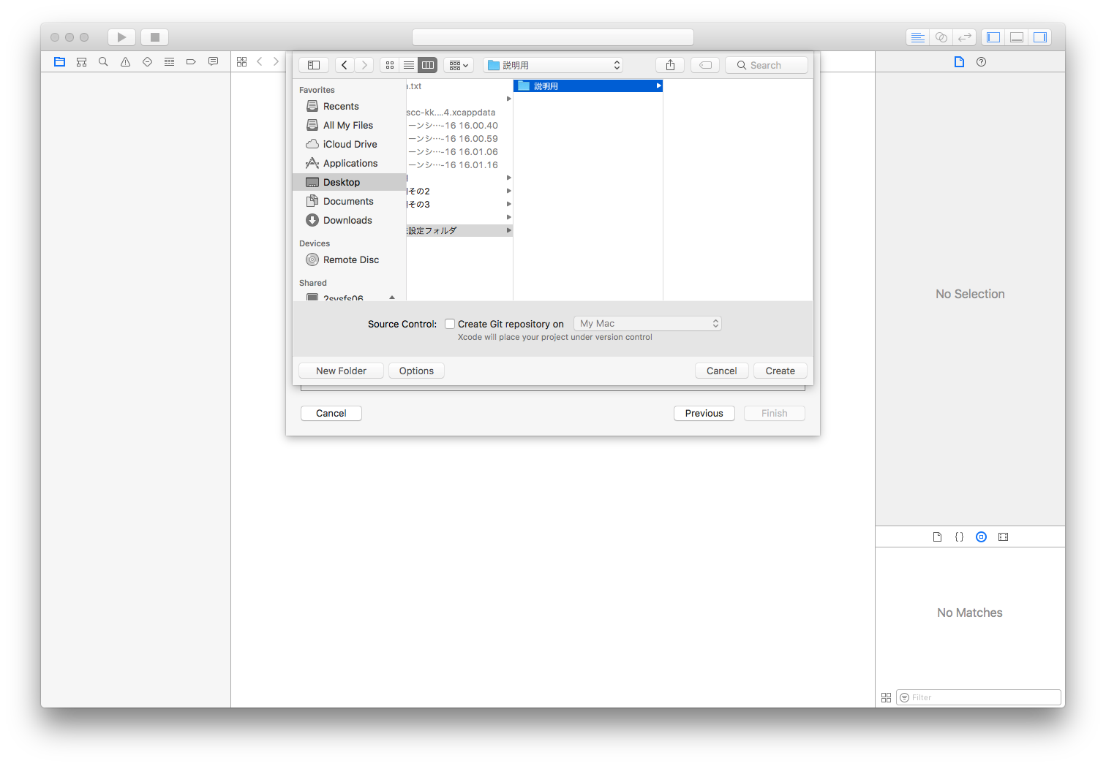

⑤作成完了し、targetの画面に。項目について簡単に説明しておく。
Identity内
Display Name…アプリに表示される名前。
Bundle Identifier…アプリの固有名（単体/結合時のアプリを別々に残したい場合などはここを変更する）。
Version…アプリのバージョン。
Build…バージョンの枝番になる番号。

Signing内
基本的には、sccの証明書をダウンロードしたり、各自のAppleID認証をしたりする場所。設定されないと実機で動確できないので注意。

Deployment Info内
Deployment Target…動作するiOSのバージョン（下限）を設定。契約に応じて変更すること。
Main Interface…アプリの対応画面を設定する。
Device Orientation…0/90/180/270度回転に対応。基本的には0/180度または90/270度回転のどちらか対応が望ましい（全回転対応はコストが高い）
Status Bar Style…画面上部のステータスバーについて制御を行う。

App Icons and Launch Images内
App Icons Source…アプリのアイコンを設定する。
Launch Images Source…起動画面の画像を設定する。
Launch Screen File…初期表示画面を設定する（Mainを設定すること）

